상품제안서
New S6 텀블러 600ml | 상품코드: F24527

 |  |  |  |  |  |  | 02-412-0044 | www.easy1.co.kr
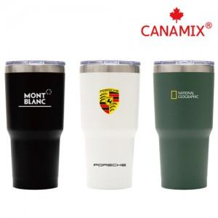 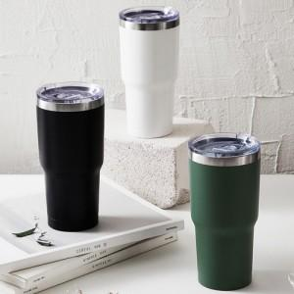

【상세/제작정보】 | 1) 레이저(상단 4*4cm, 하단 3.5*3.5cm) 2) 실크 (5*5cm 이내) 3) UV컬러전사(가로 3.5cm * 세로 3.5cm기준) / 5*5cm 까지 확장 가능하나 추가 비용 발생합니다.(문의주세요)

【인쇄/포장옵션】 | 실크, 레이저, 풀칼라 / 포장지포장

【공급단가】 | 수량 | 100~ | 300~ | 500~ | 1,000~ | 3,000~
*VAT별도 | 단가 | 5,870원 | 5,650원 | 5,430원 | 5,220원 | 5,080원

【상품 URL】 | https://easy1.co.kr:443/src/goods_detail.php?gdno=24527

